要望書様式
様式

 |  |  |  | ○○ | 年 | ○ | 月 | ○ | 日

国土交通大臣 殿
押印は不要です

事業者名、代表者氏名（役職含む）を 記載してください
 |  |  | 住 所
 |  |  | ○○県○○市○○町○○番地
 |  |  | 氏名又は名称
 |  |  | ○○市長 ○○ ○○

令和４年度訪日外国人旅行者受入環境整備緊急対策事業費補助金
（インバウンド受入環境整備高度化事業）要望書

令和４年度訪日外国人旅行者受入環境整備緊急対策事業費補助金（インバウンド受入環境整備高度化事業）について、別紙のとおり関係書類を添えて要望します。

 | 補助対象事業名 | 近距離移動支援モビリティの整備
 | 事業者名 | ○○市
 | 施設名 | ○○園

別紙1-1
別紙１－１ 事業概要

補助対象事業者名 |  | ○○市

 | 施設情報
 | 施設名 |  |  | ○○園
 | 所在地（住所） |  |  | ○○県○○市○○町○○番地
 | 施設概要 ※観光スポットについては、特に訪日外国人が魅力に感じるポイントを記載してください。 |  |  | ○○園は、昭和XX年に○○市中心部に建設された○○館であり、広大な日本庭園は市民のみならず、訪日外国人観光客からも近年人気となっている。
 | 訪日外国人観光客に対する取り組み ※観光スポットについては、地域における取り組みも含みます。 |  |  | ○○園は、ホームページの多言語化（日・英・韓・簡体・繁体）を実施し、季節ごとのイベントの開催について、日付・写真付きで分かりやすく訪日外国人観光客向けに情報を提供している。 また、園内には無料wi-fiを整備している。
 | 旅行者の年間総入込数 |  |  | 国内旅行者数 |  |  |  | 訪日外国人旅行者数 |  |  |  |  | 総計
 |  |  |  | 約 | 10,000 |  | 人/年 | 約 | 3,000 |  | 人/年 |  | 約 | 13,000 | 人/年
 | 入込数の算出方法 |  |  | 「○○市観光調査」（平成30年）より、「○○園」の訪問数。
 | 一般的に訪日外国人旅行者が多く利用する口コミサイト等における評価（当該観光スポットの順位） |  |  | トリップアドバイザーにおいて、｢旅好きが選ぶ！外国人に人気の日本の観光スポットランキング」で20XX年に○位に評価された。
 | 代表的な観光スポットとしての対外的発信状況 |  |  | ○○市観光協会が作成するホームページにおいて、○○市を代表する観光スポットとして紹介されている。
 | 他の補助制度等の活用の有無 (活用している・予定がある場合は具体的に記入下さい。)※ |  | 国 | 有：当該建物は○○省の●●補助金を活用して建設されている（補助率１／２）。財産処分期限は２０１６年３月である。
 |  |  | 都道府県 | 有：当該建物内多言語案内は県の●●補助金を活用している（補助率１／２）。財産処分期限は２０２０年３月である。
今回整備する設備あるいは施設について他の補助制度等の国等の資金を活用している場合、括弧内に記載し、活用している補助制度等について具体的にご記入ください。また、財産処分期限もご記入ください。
 |  |  | その他 | 無
 | ※他の補助金等と補助対象が重ならないよう、施設の位置づけを調整する等の対応が必要となる場合があります。
 | 「補助金等に係る予算の執行の適正化に関する法律」等をご参考の上、他の補助制度等の利用状況を記入下さい。

 | 補助対象事業者情報
 | 補助対象事業者名 |  |  | ○○市
 | 法人番号 |  |  | ○○○○○○○○○○○○○
 | 補助対象事業者の区分 |  |  | 設置主体かつ運営主体
 | 住所 |  |  | 東京都○○市○○町○○番地
 | 所属部署・担当者名 |  |  | ○○課 主幹 □□ □□
 | 連絡先（電話番号・FAX番号） |  |  | 電話 |  | （△△△）-△△△-△△△ |  |  |  | FAX |  | （△△△）-△△△-△△△
 | 連絡先（メールアドレス） |  |  | △△＠△△△．△△△．△△

別紙3-1 設置場所
別紙３－１ 近距離移動支援モビリティの整備エリア

 | 近距離移動支援モビリティの設置箇所と使用するエリアの位置関係がわかる地図
 |  | 下記について、要件を満たす必要があります。満たす場合は□に✓を入れてください。
 |  | 近距離移動支援モビリティを使用するエリアが、公道を含まない特定の敷地内である。
日本庭園
受付施設
園入り口
保管施設
整備箇所の位置と使用エリアを示してください。

②
 | 設置箇所と使用エリアの写真
施設の外観写真、整備箇所の現況写真等を貼付してください 【必須】 ※ 適宜、枠を追加して写真等を貼付してください。 | 設置箇所の現況写真を貼付してください 【必須】 ※ 適宜、枠を追加して写真等を貼付してください。
現況写真
現況写真

別紙3-2 設置場所
別紙３－２ 近距離移動支援モビリティの整備に資する設備の概要
近距離移動支援モビリティに資する設備の設置箇所の位置関係がわかる地図及び写真等
通路
○○園
通路
○○園入口横に
受付施設・車体保管施設を整備予定
誘導看板
車体保管施設
受付施設
ホテル
飲食店

近距離移動支援モビリティに資する設備の写真
【外観写真】（新築等の場合はパース等）
【改修する設備等写真】（改修対象がある場合は必須）
【改修する設備等写真】（改修対象がある場合は必須）
【改修する設備等写真】（改修対象がある場合は必須）

別紙5-1
※新築等の場合は「整備前」は不要
例
別紙５－１ 受付施設・車体保管施設の整備
整備前
 | 改修前の図面等を添付し、 改修箇所がわかるようにしてください。 【必須】

受付施設の場合
出入口
受付カウンター
エアコン
照明
照明
照明
整備後
 | 改修後の図面等を添付し、 改修箇所がわかるようにしてください。 【必須】

別紙5-2
別紙５－２ 受付施設・車体保管施設の整備（トイレ）

公衆トイレの整備概要
基本整備項目 実施概要（該当する実施項目に全てチェックの上、整備概要を記述ください。）
実施項目 |  |  |  |  | 整備概要
TRUE | （１）洋式便器の整備 |  |  |  | 整備数 |  | 5 | 台 | ※備考欄
 |  |  |  |  |  |  |  |  | 個室ブース増設に伴う増設、自動洗浄機能付の便器へ交換
 |  |  |  |  | （内訳） |  | 新設 |  | 増設 |  | 1 | 交換 | 2 | 洋式化 | 2
FALSE | （２）温水洗浄便座の整備 |  |  |  | 整備数 |  | 5 | 台 | ※備考欄
 |  |  |  |  |  |  |  |  | 洋式便器の増設・和式便器の洋式化に伴う増設 合計3台、 自動開閉機能付の機種へ交換
 |  |  |  |  | （内訳） |  | 新設 |  | 増設 |  | 3 | 交換 | 2
FALSE | （３）洗面器の整備（自動水栓化等） |  |  |  | 整備数 |  | 3 | 台 | ※備考欄
 |  |  |  |  |  |  |  |  | 手動水栓から自動水栓に交換
FALSE | （４）清潔機能等向上整備 |  |  |  | 整備内容 |  | 乾式清掃への変更に伴う床タイルの貼り替え
追加整備項目 実施概要（該当する項目に全てチェックの上、台数等記述ください。）
 | 小便器（自動水栓化等） |  | 3 | 台 |  | 外装工事（屋根部分は除く） |  |  |  |  |  | 多様な身体状況や家族構成に対応するための設備 |  |  | 4 | 台
 | ハンドドライヤー |  |  | 台 |  | 窓 |  |  |  | 箇所 |  | 掃除流し |  |  |  | 台
 | 化粧鏡 |  |  | 枚 |  | 入口ドア |  |  |  | 箇所 |  | その他、明確な機能向上を伴う整備 |  |  |  | 台
 | ＬＥＤ照明 |  |  | 箇所 |  | 案内標識 |  |  |  | 箇所
 | 室内空調（換気、冷暖房）設備 |  |  | 台 |  | 案内表示 |  |  |  | 箇所
※実施項目に対する機能向上内容等の説明を記載（特に改修する場合、機能向上内容を明記してください。）
実施項目の機能向上内容を明記
実施項目の整備内容を明記
改修について利用者にとっての明確な機能向上で あると認められない場合は補助対象となりません。
◯小便器：手動から自動洗浄に ◯多様な身体状況や家族構成に対応するための設備：ベビーチェア、ベビーシートをそれぞれ2台設置

大便器の現状及び整備後の状況
 |  | 和式便器数 |  |  | 洋式便器数 |  | 合計 |  | 洋式化率
事業実施前 |  | 2 | 台 |  | 2 | 台 | 4 | 台 | 50%
事業実施後 |  | 0 | 台 |  | 5 | 台 | 5 | 台 | 100%

整備前後の図面

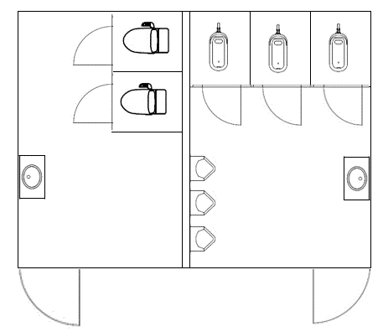
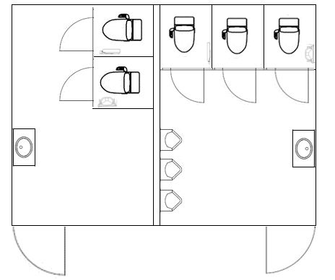
例
※新築等の場合は「整備前」は不要
和式便器を洋式化
小便器の自動水栓化
洋式便器の高機能化
洗面器の自動水栓化
洗面器の自動水栓化
例
整備前
 | 改修前の図面等を添付し、 改修箇所がわかるようにしてください。 【必須】

整備後
 | 改修後の図面等を添付し、 改修箇所がわかるようにしてください。 【必須】

別紙6
別紙６ 案内標識のデザイン

 | 項目 |  | 内容
 | 整備する案内標識の種類 |  | 受付施設の場所を誘導する看板等
 | 表記する言語 |  | 英語・韓国語・中国語（繁体字・簡体字）
 | 設置箇所 |  | 受付施設周辺
複数の案内標識を設置する場合は、それぞれ作成してください。
 | デザイン案
○○受付
○○ Reception
３００ｍ
 |  | デザイン案を添付してください 【必須】

 | 項目 |  | 内容
 | 整備する案内標識の種類
 | 表記する言語
 | 設置箇所
 | デザイン案
 |  | デザイン案を添付してください 【必須】

別紙7 情報発信
別紙７ 情報発信
Ⅰ）対象となる近距離移動支援モビリティに資する設備の所在を当該設備の周囲や外壁等に多言語またはピクトサインにより表示
※整備されていない場合は、整備計画をこちらにご記入ください。事業完了までに実施する必要があります。
※整備計画には、設置場所、デザインイメージ、完了時期を示してください。
事業完了までに整備する
既に整備されている
例
既に整備されている場合の例
受付施設・車体保管施設の所在が当該設備の周囲や設備外壁等で、多言語またはピクトサインにより案内されている
※デザインイメージを添付
※案内が設置されている位置を示す図等を添付

